GESTIÓN DE DIRECCIÓN
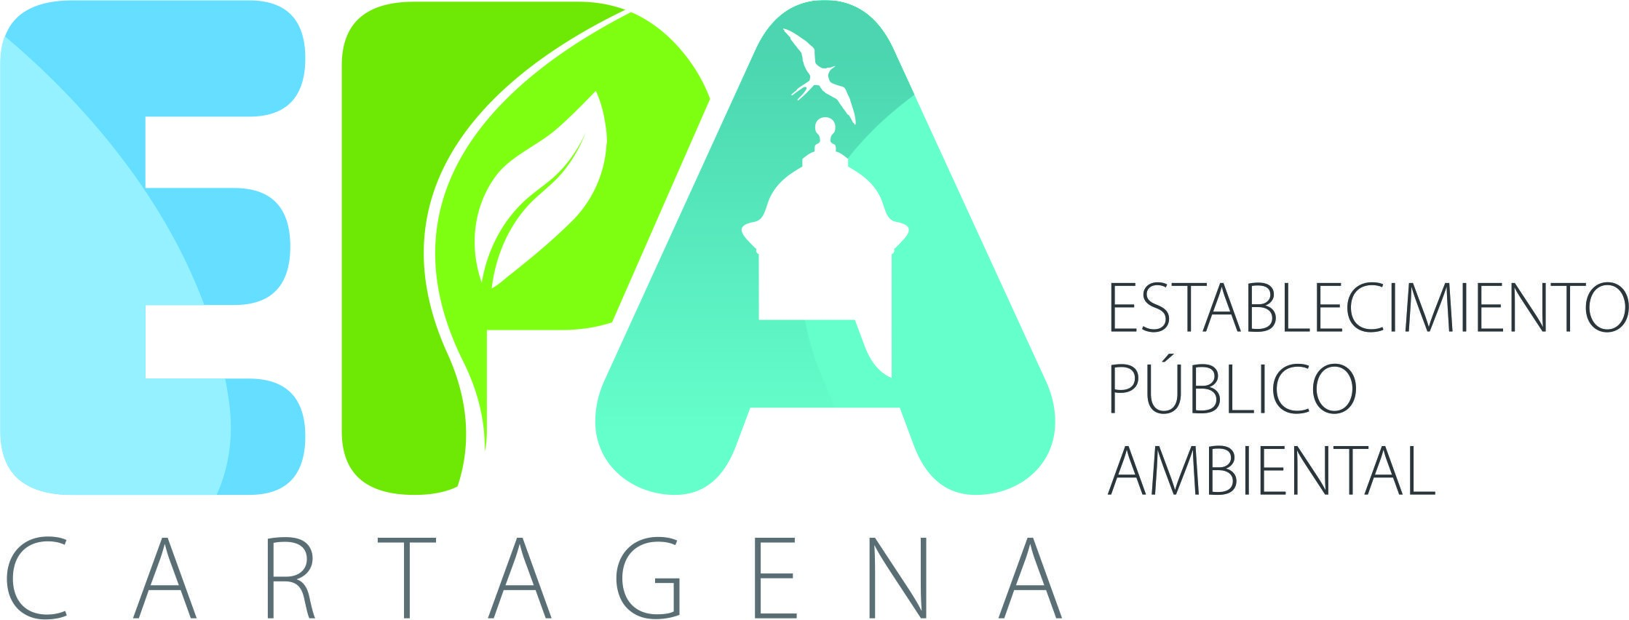 |  |  |  | ESTABLECIMIENTO PÚBLICO AMBIENTAL MAPA DE RIESGOS DE CORRUPCIÓN 2022 |  |  |  |  |  |  |  | FECHA: 27 enero de 2022
 |  |  |  |  |  |  |  |  |  |  |  | VERSIÓN: 1.0
 |  |  |  |  |  |  |  |  |  |  |  | CÓDIGO: F-GP-010
IDENTIFICACIÓN DEL RIESGO
 |  |  |  |  |  |  |  |  |  | EVALUACIÓN DEL RIESGO
No. | PROCESO | OBJETIVO | CAUSA | RIESGO | CLASIFICACIÓN DEL RIESGO | CONSECUENCIA |  |  |  | CONTROLES
 |  |  |  |  |  |  | INTERPRETACIÓN | INTERPRETACIÓN
1 | GESTIÓN DE DIRECCIÓN | Orientar la gestión de la entidad mediante la planeación, ejecución y seguimiento de estrategias, así como el establecimiento de lineamientos, directrices, políticas, que conduzcan al mejoramiento continuo del Establecimiento Público Ambiental, en el marco de las disposiciones legales vigentes para el cumplimiento de la Misión y la Visión. | Materialización de situaciones de conflicto de interés. | Posibilidad de recibir o solicitar dádivas o beneficio a nombre propio o de terceros para favorecer la ejecución o desarrollo de un proyecto que no cumpla con los requisitos dispuestos por la ley, aprovechando su autoridad. | CORRUPCIÓN | Afectación de la Imagen y reputación organizaconal Detrimento Patrimonial Afectacion al medio ambiente urbano de la ciudad | RARA VEZ | MAYOR | ALTO | Solicitar evidencias de cumplimiento de las actividades prioritarias y controles establecidos en la matriz de riesgos | RARA VEZ | MAYOR | ALTO

